公表用
 |  | 別紙

大阪・光の饗宴2023 アンケート調査結果
 | ※各会場にて行ったアンケート調査をまとめたもの（回答数4,580）

●「大阪・光の饗宴2023」はいかがでしたか

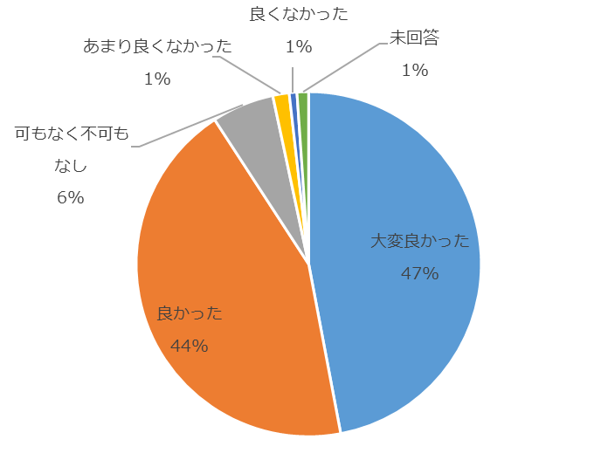

約91%が「大変良かった」「良かった」と回答した。

